디버깅
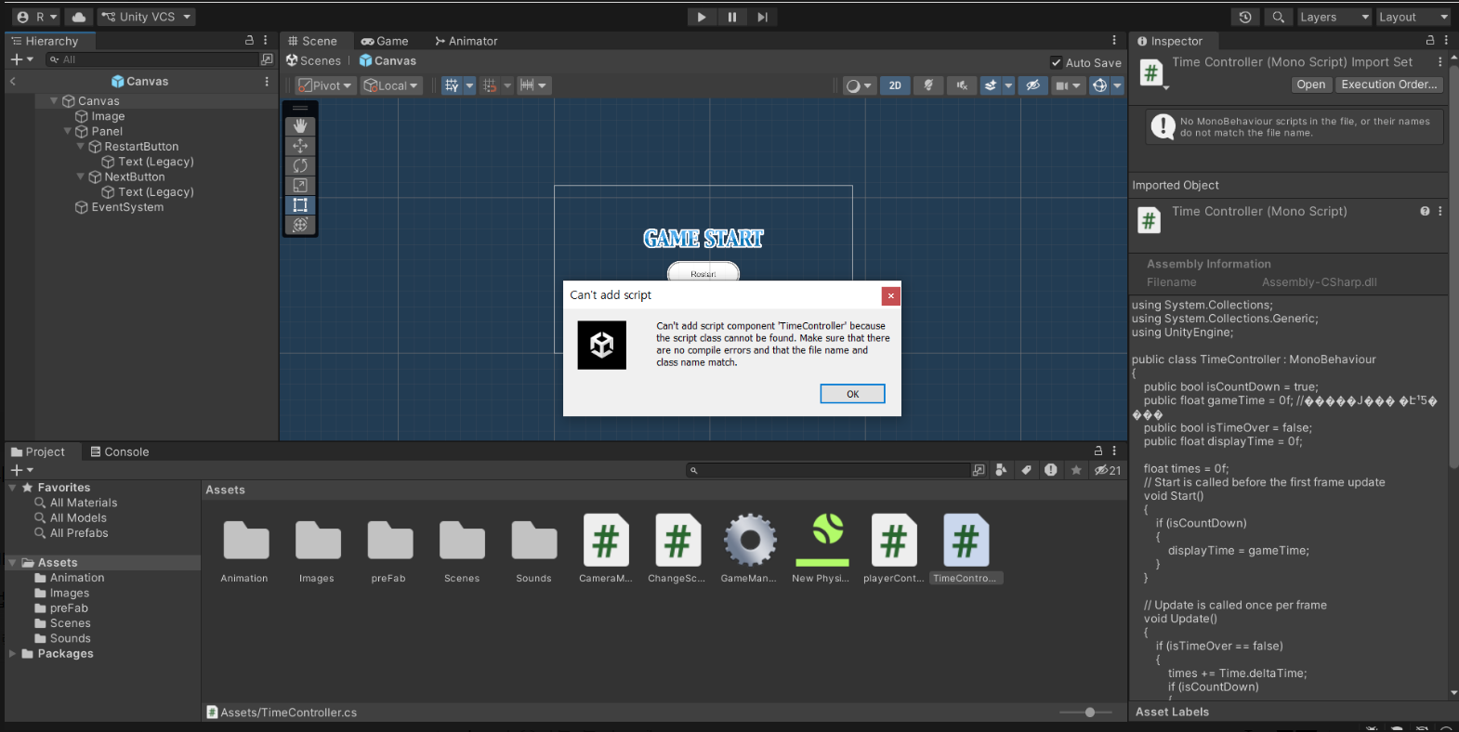
1.리소스 오디오 클립 에러
(1)원인 : 포멧이 맞지 않는 오디오 파일
(2) 해결방법 : 유니티에서 사용가능한 포멧으로 변환해준다. 사이트 링크 : https://online-audio-converter.com 에서 에러가 발생하는 오디오 파일을 변환시켜 준다

2.IndexOutOfRangeException: Index was outside the bounds of the array 에러 발생시 대처법
(1)원인. 배열의 크기를 벗어나는 인덱스를 사용했다.
(2)해결법 : 25와 관련된 경우
if (AP.GetComponents<Collider>().Length != 0) //배열 사이즈를 체크해서 에러를 차단한다.
{
DestroyImmediate(AP.GetComponents<Collider>()[0], true); //여기서 에러가 발생하는 경우
}

3.안드로이드 빌드시 주의사항
(1) 남아있는 컴퓨터 하드용량이 충분하지않으면 정상적인 빌드가 안될 수 있다.

4.unity 에러 표시 주의사항
(1) 에러가 발생하면 콘솔창에 에러가 표시됨 단 에러가 해결이 되더라도 콘솔창에 남아있기 때문에 주의해야함.

5.내가 햇갈렸던 것들
(1)리지드 바디 컴퍼넌트 드래그를 납득하지 못함. 따져보니까 그동안 스크립트는 아무 이질감없이 드래그 해왔음 스크립트도 컴퍼넌트임
따라서 컴퍼넌트도 오브젝트, 스크립트처럼 드래그 할 수 있다.

6.Building Library\Bee\artifacts\Android\libunity\armeabi-v7a\libunity.dbg.so failed with output:
LLVM ERROR: IO failure on output stream: No space left on device
PLEASE submit a bug report to https://github.com/android-ndk/ndk/issues and include the crash backtrace.
Stack dump:
0 | Program arguments: "C:/Program Files/Unity/Hub/Editor/2022.3.17f1/Editor/Data/PlaybackEngines/AndroidPlayer/NDK/toolchains/llvm/prebuilt/windows-x86_64/bin/llvm-objcopy.exe" --only-keep-debug Library/Bee/artifacts/Android/libunity/armeabi-v7a/unstripped/libunity.so Library/Bee/artifacts/Android/libunity/armeabi-v7a/libunity.dbg.so
LLVM ERROR: IO failure on output stream: No space left on device

UnityEngine.GUIUtility:ProcessEvent (int,intptr,bool&)
(1)원인 : 하드용량 부족
(2)대처법 : 이런 에러싸인이 나오면 pc의 하드용량이 모자란지 확인해본다. 하드용량을 충분히 잡아준뒤 다시 빌드한다.

6-1 Assets\Script\slingShotScript.cs(32,50): error CS0117: 'Camera' does not contain a definition for 'main'
(1)원인 : 같은 프로젝트안에 동명의 Camera 스크립트가 존재 하기때문(Camera.mainScreenToWorldPoint(Input.mousePosition); 이 메소드를 호출할때 유니티에서 제공하는 Camera클래스와 이름이 같기때문에 에러가 발생)
(2)대처법 : 유니티 라이브러리에서 제공하는 클래스이름과 같은 이름으로 스크립트를 만들지 않는다.(좋은이름 짓는 방법 : 지으려는 이름에 _자기이름을 같이 사용한다거나 해서 겹치지않게 한다.)

7. setParent() 메소드를 사용하면서 게임종료버튼시 에러가 날때(Cannot set the parent of the GameObject 'player' while activating or deactivating the parent GameObject 'platform4'. UnityEngine.Transform:SetParent (UnityEngine.Transform) PlatformAttach:OnCollisionExit2D (UnityEngine.Collision2D) (at Assets/player_controller.cs:46))
(1)원인 : 게임종료버튼을 눌러도 남아 있는 가비지에 의해서 setParent()메소드가 계속 호출되면서 발생
(2)해결법 : | private void OnApplicationQuit()
 | {
 | isQuit = true;
 | #필드로 bool 형 isQuit을 선언한뒤
 | }

8. 스크립트 이름이랑 클래스 이름이 다르면 재접속

타일맵
1. (2차원)타일맵 : 타일을 가지고 맵을 만든다 (cf.이미지 한장으로 배경을 꾸미는 방법도 있다)
1-1 (2차원)타일의 종류 : 사각형, 육각형,아이소매트릭 등등

2.타일맵 리소스 예시 https://github.com/Unity-Technologies/2d-techdemos 링크로 간뒤 code 누른뒤 download를 한다 다운로드 받은 파일을 적절한위치(user)에 압축을푼다

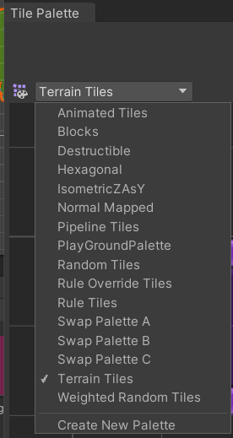
3.타일 팔레트 : 사용할 타일들을 준비해둔 팔레트
3-1 커스텀 탈레트 만들기 : 에셋에 빈폴더(파일데이터 저장용)만든후 window -> 2D -> Tile palette -> Crate New Palette -> Name, Grid를 정한뒤 create -> 폴더를 아까 만든 빈폴더에 선택후
준비 해둔 스프라이트 이미지를 드래그해서 옮긴다
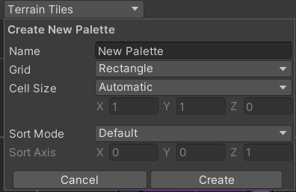

4. 아이소매트릭 타일을 쓸때 설정법 : edit > project settings > graphics > 사진에 나와있는 값으로 조정한다(만약꺠질경우 Z값을 -0.1 ~ -0.9사이값으로 바꿔가면서 최적의값을 찾는다)

4-1 게임오브젝트중에 타일맵을 선택한후 tilemap renderer의 mode값을 바꾼다
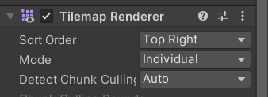

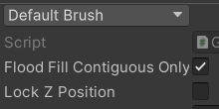
4-2 타일맵을 선택한후 lock Z Position을 선택해제한다

4-3 그릴때 -와 =버튼을 사용해 높이조절해가면서 그린다

코루틴
0. 코루틴이란
(1)IEnumerator형 리턴값을 가지는 메소드를 코루틴 메소드라 한다.
(2)StartCoroutine()메소드로 (1)의 코루틴 메소드를 호출한다
(3)코루틴 메소드가 호출되면 메인루틴(평상적으로 프로그램이 진행되는 순서 유니티에서는 Start > FixedUpdate > Update > LateUpdate > FixedUpdate > Update...)
과 함께 코루틴의 작업이 처리된다(실제로 동시에 메인루틴과 코루틴이 같이 처리되는건 아니지만 사용자로 하여금 같이 처리되는 느낌을 준다 즉 병렬처리가 아니다)
(4)코루틴작업이 처리되다가 yield return문을 만나면 다시 코루틴이 정지되고 메인루틴만 처리된다 yield return 뒤의 리턴하는 값에 따라서 코루틴의 복귀시점이 정해진다
(4-1)yield return null : 현재 프레임에서 코루틴작업이 중단되고 다음프레임부터 코루틴작업이 yield return null 다음문장부터 다시 처리 된다.
(4-2)yield return new WaitForSeconds(float형 매개변수) : 매개변수값(초)만큼 코루틴작업 중지 메인루틴만 동작, 시간이 경과되면 yield return 다음문장부터 코루틴작업이 재개된다
(4-3)yield return new WaitForEndOfFrame() : 모든 렌더링 작업이 끝날때까지 대기
(4-4)yield return new WaitFixedUpdate() : 다음프레임의 fixedUpdate까지 대기
(4-5)yield return StartCoroutiune(string형 매개변수) : 입력한 다른 코루틴이 끝날 떄까지 대기
(4-6)yield return new www(string) : 입력한 웹통신 작업이 끝날 때까지 대기
(4-7)yield return new Asyncloeration : 비동기 작업이 끝날 때까지 대기(씬 로딩)
(5)yield break : 코루틴이 종료되고 메인루틴만 처리되는 상태
(6) 코루틴 테스트 예제
 | public class coTest : MonoBehaviour
 | {
 | // Start is called before the first frame update
 | void Start()
 | {
 | StartCoroutine("my");
 | Debug.Log("start");
 | }

 | private void FixedUpdate()
 | {
 | print("FixedUpdate");
 | }

 | // Update is called once per frame
 | void Update()
 | {
 | print("Update");
 | }

 | private void LateUpdate()
 | {
 | print("lateUpdate");
 | }

 | IEnumerator my()
 | {
 | while(true)
 | {
 | print("co");
 | yield return null;
 | print("co2");
 | yield return null;
 | print("co3");
 | yield break;
 | print("co4");
 | yield return null;
 | }
 | }
 | }
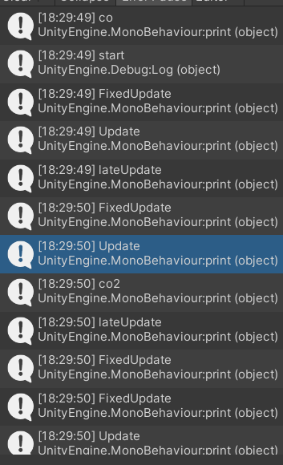
 |  | //첫번째 코루틴 작업

 |  | //메인루틴 작업
 |  | //yield return null 호출 즉 코루틴작업이 다음프레임까지 정지

 |  | //현재프레임 종료 코루틴 작업 재개

 |  | //다음프레임의 메인루틴(프린트작업으로 인해서 코루틴작업보다 먼저찍힌거지 실제로 코루틴작업보다 먼저 실행된게 아니다)
 |  | //두번째 코루틴 작업

 |  | //yield return null 호출 현재 코루틴작업이 다음프레임까지 정지

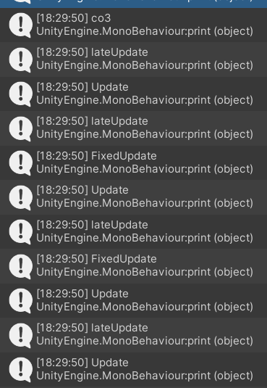
 |  | //다음프레임이라 co3보다 늦게 찍혀야 하지만 프린트작업때문에 먼저 찍힘
 |  | //코루틴 재개
 |  | //yield break 코루틴작업 완전 종료 메인루틴만 처리

1.딜레이 주는 방식
(1). 코루틴으로 구현
ex) private IEnumerator WaitForSceneLoad()
{
yield return new WaitForSeconds(2.5f);

SceneManager.LoadScene("GameScene");

}
// Update is called once per frame
void Update()
{

if (Input.GetMouseButtonDown(0))
{
audioSource.Play();
StartCoroutine(WaitForSceneLoad());

}
}
car project LoadScene.cs *참고

2.코루틴이 아닌 방법으로 딜레이 주기
(1)Invoke() 메소드 MonoBehaviour클래스소속이다
(2)예시 : Invoke("lobby1", 3.0f); // 3초후에 lobby1 이라는 메소드를 호출한다. 주의사항 첫번째 매개변수 자료형은 문자열(메소드 이름)
(3)주의 : unityEvent클래스 소속의 동명의 Invoke메소드와 완전히 다른 메소드임

유니티 라이브러리
1.time.deltaTime과 fixedDeltaTime
(1)time.deltaTime : 프레임 간격 사이에 경과 시간
(1-2)de += Time.deltaTime; //프레임간에 경과시간을 누적하여 더함.
(2)fixedDeltaTime : FixedUpdate 메서드가 호출되는 간격

2.컴포넌트 삭제하는 방법
(1)보안무시하고 삭제하기 예시) DestroyImmediate(삭제 할 컴포넌트,true);

3.AddComponent 사용법
(1) 기능 : 스크립트상에서 오브젝트의 컴포넌트를 추가해준다
(2) 사용법 : gameObject.AddComponent(typeof(SphereCollider));
(3) 잘못된 사용법 : gameObject.AddComponent( "SphereCollider" ) as SphereCollider; // 비추천 방식, 에러 가능성 있음(deprecated)

4.object.SetActive()
(1) 의미 : 인스펙터창의 오브젝트의 이름옆에 체크표시(활성화 여부, 활성화 : 화면상에서'만' 보이는지 안보이는지 여부, 하이러라키창에선 그대로 남아있음)를 스크립트에서 제어 하는 메소드
(2) ex : gameObject.SetActive(false);

5.Destroy(Object x, float z);
(1) 의미 : 첫번째 매개변수는 삭제 대상 오브젝트(하이러라키창에서도 삭제 즉 메모리에서 제거), 두번째 매개변수는 Destroy 메소드를 호출한시점에서 얼마뒤 삭제할건지
(2) 사용예 : Destroy(gameObject, 3f); //이 스크립트를 가진 게임오브젝트를 삭제, 두번째 매개변수는 이 메소드가 호출되고 난뒤 3초뒤에 삭제

6.대상오브젝트.transform.LookAt(Transform x, ); //오버로딩있음
(1) 의미 : 매개변수로 할당한 Transform 컴퍼넌트를 가지고 있는 오브젝트를 바라본다.
(2) 사용법 : bullet.transform.LookAt(target); //자세한 내용은 dodge 프로젝트에서 Spawner.cs 참고
(3) 대상오브젝트와 매개변수를 잇는 벡터가 대상오브젝트의 forward 프로퍼티가 된다.(dodge 프로젝트에서는 BulletController.cs의 forward값으로 사용된다.)

7.FindObjectOfType<T>()
(1)의미 : T로(여기선 컴퍼넌트) 설정한 컴포넌트를 가진 오브젝트를 찾음 만약 컴포넌트를 가진 오브젝트가 존재 하지 않다면 예외(Exception)발생 예외는 런타임에러와 같다.
(1-2)스크립트내에서 다른오브젝트의 컴퍼넌트를 찾아야 할때 1.그 컴퍼넌트를 가진 오브젝트(GameObject.Find())를 써서 찾고, 2. 1번에서 찾은 object.GetComponuet() 써서 찾아야한다 그런데 이과정을 한번에 해주는 메소드다.
(2)사용예 :target = FindObjectOfType<PlayerController>().transform; //dodge프로젝트의 Spawner.cs 참고
(3)주의사항 : 한프로젝트안에 같은 컴퍼넌트 이름이 2개 이상 존재할때 사용하면 안됨(왜냐하면 같은것을 참조하기때문), 고유한 이름의 컴퍼넌트를 찾을때만 사용할것
(4)gameObject.Find() : 게임오브젝트만 찾아준다. 그리고 비활성 상태의 오브젝트는 못찾는다. 비활성화된 오브젝트를 찾는방법은 여러가지가 있지만 가장 간단한건
스크립트코드에서 public GameObject 형 필드를 만들고 에디터에서 해당 비활성 오브젝트를 드래그해서 연결해준다.(유니런에서 사용한 방법)

8.Start()
(1) 의미 : 이 스크립트를 가진 오브젝트가 Scene창에 나타날때 호출된다.(게임이 시작할때 무조건 실행X)

9.PlayerPrefs
(1)의미 : 유니티에서 제공해주는 데이터 배이스 '파일' 파일은 비휘발성인 HDD나 SSD에 저장된다(변수와 다르게 게임을 종료하거나 컴퓨터가 꺼져도 데이터 보존) 방대한 데이터는 저장용으로 적합하지않음
간단하고 개수가 적은 데이터들(예시 :게임정보, 상태정보) 저장하는데 사용 로컬에 저장되기 때문에 인터넷이 없더라도 사용가능
(2) 예시:
if(surviveTime > bestTime)
{
bestTime = surviveTime;

PlayerPrefs.SetFloat("BestTime", bestTime); //dodge프로젝트 gamedirector.cs 참고
}

(2-1)최고 점수 기록 예시
private void OnApplicationQuit()
{
isQuit = true;

int HighScore = PlayerPrefs.GetInt("HighScore", 디폴트값); |  | //디폴트값은 값이 없을때(최초로 사용시) 초기에 지정하는 값
if (currentScore > HighScore)
{
PlayerPrefs.SetInt("HighScore",currentScore);
}
}

(3)PlayerPrefs file 위치 : 윈도우 아이콘 우클릭 -> 실행 -> regedit 엔터 -> HKEY_CURRENT_USER -> Software -> [company name] (만약 안적었다면 DefaultCompany) -> [product name] (키값 이름 찾기)
텍스트로 저장이 아니라 바이너리(이진수)로 저장되어 있음.

10.mathf.clamp(float value,float min,float max)
(1)의미 : value : 제한하려는 값
min :허용 가능한 최소값
max :허용 가능한 최대값
만약 value가 min보다 작다면 min값으로 보정, max보다 크다면 max로 보정 min에서 max사이값이면 그대로
(2)주의사항 : value값이 최소한 min과 max범위 중심으로 움직이는값을 해야한다 범위가 완전 다른값한테 쓰면 엉뚱한 값이 나올 수 있다. 따라서 어느정도 범위에 맞게 적용해놔야한다. dodge button UI 조정성
문제 발생(speed 값이 8로 했더니 이상했고 50정도로 했더니 해결됨)

11. 유니티 Transform 클래스 메소드(예 : Translate,Rotate...) defalt값(4번째 매개변수인자가 Space.Self로 설정)이 지역변수(지역좌표계 기준)으로 동작함
(1)전역변수(월드좌표계) 기준으로 동작하게 하는법 : 4번째 매개변수 인자로 Space.World를 넣어주면 됨

12. Awake()
(1) 생성자를 호출해서 인스터스를 만드는 시점 : 리소스를 씬으로 드래그하는순간. 그결과물로 만들어진 인스턴스들의 목록을 보여주는게 하이러라키창이다
(2)awake 콜백시점 : 씬창에 있는 오브젝트들이 전부 로딩된후. start()보다 빠른호출을 보장함. 그러므로 필드 초기화할때 유용함.

13.Input.GetMouseButtonUp()
(1)마우스버튼을 누르다가 땐순간 1번만 호출

14.collision.contact[]
(1)의미 : 충돌할때 생기는 배열
(2)배열의 인덱스로 0번을 주로 쓴다 왜냐하면 현실적으로 동시에 두개이상의 충돌포인트를 갖는게 힘들기 때문이다.
(3)ex ) private void OnCollisionEnter2D(Collision2D collision) {
// 바닥에 닿았음을 감지하는 처리
if (collision.contacts[0].normal.y > 0.7f) //지면감지 알고리즘 : 지면의 이루는 각도가 45도 이하인 완만한 지면만 취급하는경우(벽,천장을 걸러낼 수 있다.)
{
isGrounded = true;
jumpCount = 0;
}
}

15. Prefabs(프리팹 복제)
(1)의미 : 어떤 동일한 오브젝트가 대량으로 사용될때 사용한다. 또는 비슷한애지만 조금의 변형이 있는 오브젝트 씬에 존재하지않는 프리팹은 인스턴스가 아니다.
얘를 사용해서 작업처리를 하고싶으면 먼저 인스턴스화 시킨다음에 사용해야 한다. 예를 들면 Instanitiate()를 사용하여 구현
(2)만드는법 : 하이러라키창에 있는 오브젝트를 프로젝트창에 옮긴후 -> 코드에서 작성 -> 퍼블릭 필드에 프로젝트로 옮긴 오브젝트를 연결해준다.
(3)코드 : PublicAPIAttribute GameObject Spike;
float span = 1.0f;
float delta = 0;

private void Update() {
delta += Time.deltaTime;
if(DeltaSpeed > span)
{
DeltaSpeed = 0;
GameObject go = Instantiate(spike);
int px = Random.Range(-6, 7);
go.transform.position = new Vector3(px,7,0);
}
}

16. SetActive와 Enabled의 차이
(1)setActive는 GameObject클래스 소속의 메소드고 GameObject클래스 + 상속한 자식클래스의 참조변수에서만 사용할 수 있다. 따라서 GameObject와 상속관계가 없는 Component형 참조변수(예 : TraillRenderer)를 통해서는 호출 할 수 없다
(2)따라서 Component형 참조변수를 활성화시키거나 비활성화 시킬때는 SetActive를 사용할 수 없고, Component클래스에서 제공하는 enabled 프로퍼티를 사용해서 활성화,비활성화 처리를 할 수있다.
(3)사용법 : 오브젝트 자체를 활성화시키거나 비활성화 시킬때에는 SetActive를 사용한다. 단, SetActive를 사용하면 해당오브젝트소속의 오브젝트가 동시에 활성화되거나 비활성화된다. 만약
 | 어떤 오브젝트의 특정컴퍼넌트만을 활성화시키거나 비활성화 시키려면 Enabled 프로퍼티를 사용해야 한다
(4)어차피 두개의 소속클래스가 다르기때문에 참조변수의 자료형이 GameObject형 또는 자식형이면 SetActive는 사용할 수 있지만 enabled는 접근 할 수 없다.
 | 반대로 참조변수의 자료형이 Component형 또는 자식형이면 enabled를 사용 할 수있지만 SetActive는 접근할 수 없다

print와 Console.WriteLine의 차이
(1)Console.WriteLine의 Console은 시스템(O/S)의 Console을 의미한다 예를들어 windows환경에서의 Console은 명령프롬프트다.(cmd)
(2)print는 원래 Debug.Log메소드다 여기서 Log메소드의 기능은 유니티 console창의 출력을 해주는 것이다. 유니티 console은 유니티에디터에 있는 console을 의미하는것이지 시스템의 console이 아니다

17.유니티 attribute 종류 https://docs.unity3d.com/ScriptReference/ 에서 왼쪽메뉴중에서 unityEngine > Attribute
(1)[SerializeField] : 에디터에서 public같이 연동을 시켜줄수있다. 이때 필드를 private으로 설정해도 연동이 가능하다(정보의 은닉성을 고려한 필드선언을 할때 사용)
(2) [Range(min f, max f)] : 에디터에서 최소값에서 최대값 사이의 조절할수 있는 슬라이드 바를 만들어준다

18. Update 이벤트 메소드 종류
(1)FixedUpdate 50Hz(초당 50회, FPS와는 관계가 없다)간격으로 호출된다 주로 Physics관련 처리를 할때 사용한다.
(2)Update FPS간격으로 호출된다(컴퓨터 성능에 영향을 받는다 ex) fps30 이면 초당 30번 호출된다) 주로 사용자 입력처리(Input)등을 처리하는데 사용한다
(3)LateUpdate 매프레임의 맨마지막에 호출되기 때문에 상황변화를 그프레임에서 작업처리를 해줘야하는 경우 LateUpdate에서 작업처리를 해준다.

19.유니티 회전방향에 대해서 왼손법칙에 의거한다.
(1)유니티 기준 좌표계 :
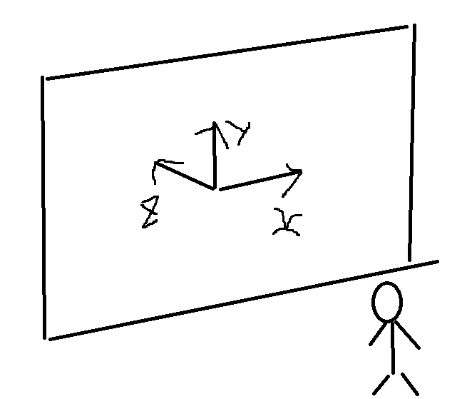

(2)왼손법칙 : 왼손의 엄지를 축방향에 일치 시켰을때 나머지 손가락이 오므라지는 방향이 회전방향이다
(3)예 : z방향 회전값이 -30면 일단 왼손의 엄지를 Z축에 일치시키고 회전값이 -이므로 나머지손가락의 반대방향, 즉 시계방향으로 30도 회전한다 생각하면 된다.
(4)기준좌표계와 회전방향 기준 법칙은 라이브러리에 따라서 다르다. 위에 유니티 기준좌표계와 회전방향법칙은 유니티에서만 적용하는 법칙이다. 언리얼은 다를 수 있다.

20. 참조변수.Invoke();
(1)의미 : 에디터에서 등록되있는 unityEvent형 이벤트를 실행시킨다
(2)주의 : MonoBehavior 클래스 소속의 동명의 Invoke메소드가 존재하는데 아무상관도 없는 메소드다.
(3) OnGameClear.Invoke(); // 에디터에 등록시켜둔 unityEvent형 메소드를 실행시킨다

21.UnityEvent 클래스
(1)의미 : 유니티 이벤트 인스턴스를 참조하는 자료형
(2)사용법
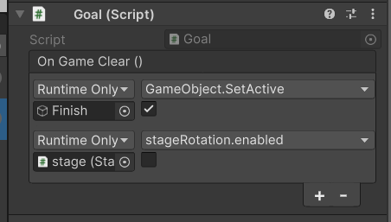
(2-1)에디터에서 이벤트 등록하는 방법 : roll a ball pro의 Goal.cs 참조

(2-2-1)스크립트 코드안에서 이벤트 등록하는 방법(이벤트매소드의 매개변수가 없는경우)
using UnityEngine;
using UnityEngine.Events;

public class Test : MonoBehaviour
{
public UnityEvent x;

// Start is called before the first frame update
void Start()
{
x = new UnityEvent();
print(x);
x.AddListener(MyFunction); //스크립트에서 UnityEvent형 이벤트를 등록하는 방법 매개변수인자를 설정하는 방법을 보니까 AddListener의 첫번째 매개변수는 함수포인터임을 알 수 있다. 또한 매개변수 이름이 Call로 되어 있다. 주로 함수 포인터는 콜백메소드를 설정하는데 많이 사용되기 때문에 매개변수이름이 call로 되어있다.(아마도 call은 callback에서 유래됬을 것 이다 c언어 함수포인터 필기부분 참조)

x.Invoke(); //이벤트 실행
}
void MyFunction() //이벤트 메소드
{
Debug.Log("event");
}

}
(2-2-2) 스크립트 코드안에서 이벤트 등록하는 방법(이벤트메소드의 매개변수가 있는 경우)
using UnityEngine;
using UnityEngine.Events;

public class Test : MonoBehaviour
{
public UnityEvent<int> x;

// Start is called before the first frame update
void Start()
{
x = new UnityEvent<int>();
print(x);
x.AddListener(MyFunction); //스크립트에서 UnityEvent형 이벤트를 등록하는 방법

x.Invoke(10); //이벤트 실행
}
void MyFunction(int value) //이벤트 메소드
{
Debug.Log("event" + value);
}

}
(2-2-3) 스크립트 코드안에서 이벤트 등록하는 방법(이벤트메소드의 매개변수가 두개이상일떄)
using UnityEngine;
using UnityEngine.Events;

public class Test : MonoBehaviour
{
public UnityEvent<int,float> x;

// Start is called before the first frame update
void Start()
{
x = new UnityEvent<int,float>();
print(x);
x.AddListener(MyFunction); //스크립트에서 UnityEvent형 이벤트를 등록하는 방법

x.Invoke(10,2.5f); //이벤트 실행
}
void MyFunction(int value, float value2) //이벤트 메소드
{
Debug.Log("event" + value + ", " + value2);
}

}

22.SceneManager.LoadScene()
(1)LoadScene메소드는 동기식 메소드다. 이메소드를 사용할 경우에는 LoadScene 메소드가 리턴될때까지 아래의 while문 작업이 처리되지 못하므로
실시간으로 로딩바를 렌더링할수 없게 된다. 그런데 이론상 LoadScene 사용시 씬 전환이 완료되면 현재의 씬은 메모리에서 파괴가 되는것이므로 아래의 while문은
아예 처리될수 없게 된다. 하지만 실제로 테스트 해보면 LoadScene 이후의 코드들이 정상적으로 처리됨을 확인할 수있다. 그이유는 씬 전환후 현재의 씬은 가비지가 되며
일반적인 가비지 컬렉션 작업처럼 프로그램 진행에 방해가 되지 않기 위해 가비지 컬렉션 작업이 즉시적으로 진행되는것이 아니라 프로그램 종료후 진행되기 때문에
현재의 씬 정보가 프로그램 끝날때까지 남아 있을수 있기 때문이다.

23.유니티에서 더 이상 지원하지않는 패키지나 에셋 사용하는법
(1) 해당 패키지 자료를 찾는다(ex 파일로 보관되어있는 상태) 찾은뒤 파일형식에 맞게 가져다쓴다(ex 유니티패키지,파일상태) 제공이 안되는경우엔 깃허브에 가서 검색을 한다 그중에서 단순해보이는 프로젝트를 다운로드 받는다
그안에서 필요한 파일만 가져다 쓴다.

24.프리팹 안에 있는 머터리얼에 접근해야 할때 : sharedMaterial을 사용(Material 사용불가) 자세한 내용은 dodge 동아리용 참고(Bullet Controller)
private void Update()
{

if(gameObject.GetComponent<MeshRenderer>().sharedMaterial.name.Equals("BulletColor"))
{
Debug.Log("a");

transform.LookAt(target);
bulletRigidbody.velocity = transform.forward * speed;
}

}

유니티 editor 사용관련
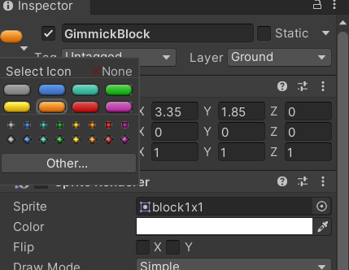
1.Tags
(1) 의미 : 스크립트에서 오브젝트를 식별하기 위한 수단

2.하이러라키 창에 존재하는 게임오브젝트와 프로젝트창에 리소스는 다르다.
=프로젝트창의 리소스는 게임오브젝트가 아니다

3.머터리얼
(1) 의미 : 텍스쳐(표면, 이미지) + 셰이더(색,질감,빛반사,굴절등)
= 스케치 + 물감
(2) 만드는법 :프로젝트 창에서 우클릭을 한후 create -> material 선택

4.center 와 pivot
(1)center : 센터는 오브젝트의 중심점이 지형학적 중심
(2)pivot : 피봇은 transform의 기준점, 변경하는 법은 asset에서(하이러라키 X) 바꾸려는 이미지 선택 > sprite editor(굳이 안들어가고 밖에서 해도 됨) > pivot을 수정 > apply, shift로 다중선택 가능

5. 유니티 스크립트 public field가 에디터에서 안보일때
(1)project 창에서 해당스크립트파일을 선택
(2)우클릭
(3)reimport 클릭

6. 3차원 프로젝트에서 2d ui요소를 만들때 이미지 파일이 연결이 잘 안될때
(1)3차원에서 이미지파일 스프라이트 생성하는 방법 : 가져오려는 이미지를 assets창에 올린뒤 이미지 클릭 -> 인스펙터 창에서 Texture type -> Sprite(2D and UI) 선택 -> save
(2)안되는 이유 : 2차원 파일에선 비트맵이 스프라이트인데 3차원프로젝트에서는 비트맵이 defalt 타입으로 설정되서 안된다. 왜 그렇게 설정이 되는 이유는 2차원에선 비트맵이 쓰이는 용도가
UI용 이미지로 사용되기 때문에 처음부터 UI용타입인 스프라이트로 만들어 주지만 3차원에선 비트맵의 용도가 UI용 이미지가 아니라 3차원 모델에 텍스쳐를 입히는 용도로 사용되기 때문에
defalt로 설정이 된다 따라서 UI용으로 사용하려면 수동으로 Spirte 타입으로 변경해야 한다.

7.씬창에서 오브젝트 배치할때 무조건 루트위치에서 위치를 결정한후에 그다음에 서브로 옮기는짓을 맨마지막으로 한다

8.meta파일
(1)asset의 속성정보(인스펙터창의 속성항목 값들)을 저장하는 파일이다.
(2)유니티 에디터에선 보이지 않는다
(3)meta파일을 지워버리면 그 에셋은 default값을 가진다.

9.Layer 오른쪽끝에있는 버튼
(1)2 by 3 의미 : 화면을 씬창,게임창,하이러라키창으로 나눔
(2)default 의미 : 기본창

10.창 추가하는법 : 씬창 우클릭 -> add tap -> 추가하고싶은 창 선택

11.레이어로 정렬하기(오브젝트들이 화면에 겹쳐지는 순서)
(1)SortingLayer로 정렬하기 : Sprite Renderer 컴퍼넌트 -> Sorting Layer -> Add Sorting Layer -> +버튼클릭 -> Layer추가(숫자가 높을수록 앞에 있고 낮을수록 가려진다) ->각 오브젝트 선택후Sorting Layer값선택

12.메인카메라 배경
(1)메인 카메라 -> background -> 스포이드 눌러서 배경색 찍기

13.Scene창의 Move툴
(1)오브젝트를 이동시킬때 Snap Increment에서 값을 설정후 Ctrl키를 누른채로 축 화살표를 잡고 이동시키면 설정한값만큼 일정하게 이동시킬 수 있다 (Snap : 이런기능은 Cad에서 자주 쓰는 기법이다.)
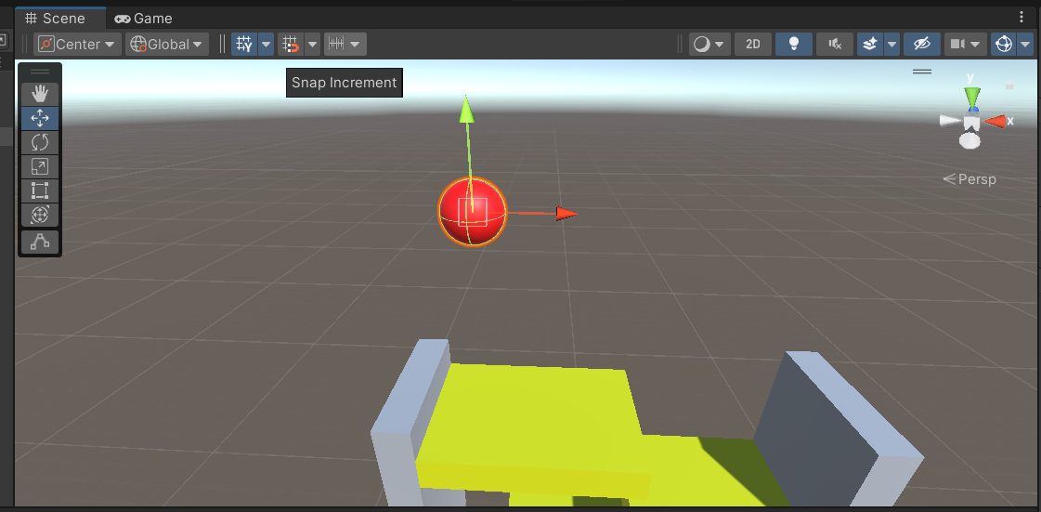

14. Lock(인스펙터 잠금)
(1) Inspector창을 우클릭한후 Lock을 누르거나 자물쇠 UI를 누른다
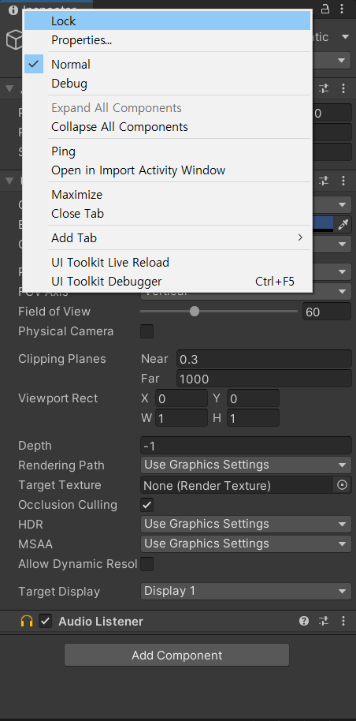

15.Scene만드는법
(1)File > new Scene > 2D나 3D둘중 하나 선택 (비어있는 Scene 생성)
(2)File > save as > 원하는 scene이름으로 변경 (기존Scene을 복사)

16.스크립트 코드에서 연동시키는 필드값이 에디터화면에 보이지 않을때
(1)원인 : 유니티 버그
(2)해결법 : 해당스크립트 코드를 선택한후 > 우클릭 > reimport

17. layer collison matrix (오브젝트끼리 충돌 짝짓기)
(1)적용하려는 오브젝트의 레이어를 각각 만들고 레이어를 씌운다 > edit > project settings > phyhics2D > layer collison matrix 로 간뒤 충돌이 일어나면 안되는 오브젝트의 체크표시 해제

18. 게임오브젝트 정렬 & 배치
(1)정렬하려는 오브젝트 선택후 V를 누른채로 위치하려는 상대물에 드래그 시켜서 배치한다(상대물의 센터나 꼭짓점부분을 선택할 수 있다)

19.이미지 크기 맞추기
(1)rect tool을 선택한채로 이미지의 꼭짓점을 잡아당기면 캔버스에 자석처럼 붙는다.

20. 게임오브젝트 식별 아이콘 부여
(1)인스펙터창의 이름 왼쪽부분을 클릭한후 아이콘을 선택한다

유용한 기타 상식
1.local pc에 unity game 정보 저장하기. : PlayerPrefs 클래스 사용
local에 저장하면 좋은점
(1) 인터넷연결과 무관하다.
(2)프로그램 실행파일이 삭제되더라도 정보는 남아있다.
(3)변수와 다르게 게임실행이 종료되더라도 메모리에서 사라지지 않는다.

로칼에 저장하기
PlayerPrefs.SetFloat("PMJ", rr.time)

로칼에서 가져오기
best = PlayerPrefs.GetFloat("PMJ") + 0.2f;

2.분산버전관리 : Git(혼자할때) GitHub(팀으로 할때) 구글드라이브
버전간 다른부분만 히스토리로 저장한다. 그래서 저장용량을 아낄수 있고, 버전간 이동이 자유롭다.

2-1 구글드라이브 백업 tip
(1).unity project 백업시 불필요한 폴더들(library,logs,UserSettings,obj,Build(s),Temp)은 삭제
(2) 공유하는법 : 점 세개를 누른다음에 사람모양 클릭 -> 공유받을 사람의 이메일 주소를 입력 -> 권한을 설정한다 -> 보낸다.
(3) 공유 받은것 사용법 : 내 드라이브로 간다음에 왼쪽에 공유 문서함 폴더 안에 있음.
(4)이방법말고 아래의 유니티 패키지 파일(.unitypackage)로 백업해도 된다
: Asset메뉴 -> Export Package
(5)유니티 패키지방식의 장점 : 필요한 파일만 골라서 저장할 수 있다. 깃허브같은곳에서 유니티관련 데이터를 제공할때 유니티 패키지방식으로 제공하는 경우가 많다.
(6)유니티 패키지 방식의 단점 : 다른프로젝트가 열려있는 상태에서 Import를 하면 같은이름들의 파일들이 들어와서 꼬이기때문에 뉴프로젝트를 열은다음에 Import를 해야한다.

3. 로칼에 있는 유니티 패키지 파일(.unitypackage) 임포트 하는 방법
Assets 메뉴 > Import package > Custom Package > 파일선택
3-1 에러가 발생한다면 Project창의 Assets > Standard Asstes > Utillity 에서 에러가 발생한 스크립트를 찾아서 지운다.

4. Unity API
링크 : https://docs.unity3d.com/ScriptReference/

5. 코드 분석법
(1) 절차적으로 위에서 아래로 내려가면서 봐라.
(2) 의심스러운 부분(if문,메소드 등등) 은 갖다대서 메소드 원형을 찾아봐라
(3) 그 메소드가 뭐하는 애인지 알고싶으면 구글링(UnityAPI)을 해봐라. stackoverflow(코딩계의 네이버 지식인) 사이트 참고
(4)코드 중간중간에 이상이 있는 부분을 print로 값을 찍고, 확인과정을 거쳐라.
(5) 검증과정이 끝나면 print를 지우거나 주석처리를 해라.
(6)코드에다가 중요한부분이나 문제가 되는 부분에 매우 자세히 주석을 달아놔라.
(7)노트필기 말고도 코드자체에 주석(주석은 10년후의 내가 욕하지않게 자세히 쉽게 풀어서 쓸데없는 얘기까지)을 달아라.
(번외)스크립트의 성질과 안맞는 코딩을 하지말것(아무데서나 다 할수있지만 아무데나 하지말고 가장 어울리는 스크립트를 찾아라)

6.복붙을 하면 안돼는 이유
(1) 감각 저하
(2) 기억력 저하
(3) . ' . = 코딩 실력 저하

7. deprecated 와 legacy 의 차이
(1) deprecated : 권장안함. 향후 버전에서 존재하지 않을수 있음.
(2) legacy : 이전버전과의 호환성이나 기타 이유로 유지됨(살아있음) 권장안함.

8.서버
(1) 예시 : 서버에 정보저장할때 구글 파이어 베이스 등을 사용, 키 : 벨류 방식으로 저장하는 JSon

9.유니티 허브에서 프로젝트 추가하는법
(1) 유니티 허브 실행 -> Add 클릭 -> 프로젝트 폴더 찾아서 오픈

10. 계산기 약자
(1)DEG(도) : degree (각도단위)
(2)RAD : radian (각도단위) 180도 = 파이rad

11.개발자가 알아야하는 사이트 목록
(1)stackoverflow
(2)github

12.폴더내 특정 키워드를 가진 파일찾기
(1)https://jinhyo98.tistory.com/436 참고

13. 깃허브에서 다운로드 받는 방법 : code를 누른뒤 download zip

14.모니터 화면에 그래픽이 보여지는 방식
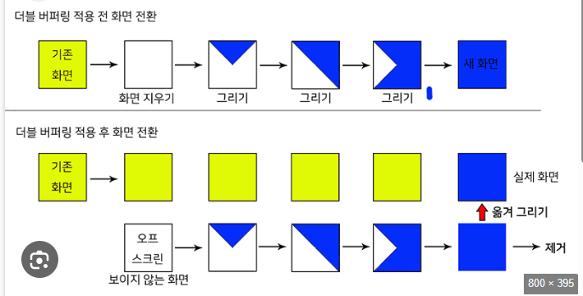

 | 싱글버퍼링 : 연산과 출력을 동시에 처리(컴퓨터 사양이 낮을 경우엔 화면에 뿌려지는 시점이 다르다)

 | 더블버퍼링 : 연산을 다끝내고난뒤에 한거번에 출력(컴퓨터사양이 낮더라도 시점차이가 안달라진다)

15. 2차원에서 콜라이더 변형시키기 : 변형시키려는 게임오브젝트의 콜라이더를 polygon collider 2D로 넣은뒤, Edit collider 버튼을 누른다 > 마우스 포인터를 활용해 조정한다.

16. ForceMode2D.Impulse
(1) 의미 : 물리에서 이론상 0초동안 무한의 힘을 준다(유니티에서는 힘을 분산시키는게 아니라 힘을 모아서 방출한다)

(2)예시 :
Vector2 jumpPw = new Vector2(0, jump);
rbody.AddForce(jumpPw, ForceMode2D.Impulse);
//ForceMode2D.Impulse는 작은힘으로도 크게 가능하다(물리적으로 보면 이론상 0의 시간동안 무한대의 힘을 주는게 Impulse다)
//자동차의 엔진이나 모터등을 정지해있던 상태에서 처음 구동시킬때랑 비슷한 예이다(캐피시터)

17. hz의 의미 : 초당 진동 횟수(ex : 50hz면 초당 50번 진동하기 때문에 0.02초에 한번씩 진동한다)

UI
1. 유니티 에디터에서 보이는대로 실제 디바이스에서 UI가 보이게 하는 방법(유니티에디터에서는 실제디바이스에서 보이는거랑 다를 수 있다.)
(1)Canvas 오브젝트 선택 -> 인스펙터창에서 Canvas Scaler 컴퍼넌트의 UI Scale Mode를 scale with screen size 선택 -> 내가 설치하려는 디바이스 해상도를 입력(비율로 적어도 OK)
(2)UI Scale Mode를 Constant Pixel Size로 선택하면 유니티에디터에서 보이는대로 안보일 확률이 크다 따라서 scale with sreen size를 선택해야 한다.(가장 선호도높은 디바이스를 찾은뒤 걔를 기준으로 UI를 구성한다)

2.Canvas 옵션설정 방법
(1)기본적으로 scale with size모드를 사용해야 하며, 해상도 비율이 다른 디바이스에 대응하기 위해 UI 요소들으 배치가 가로방향 위주이면 Match값을 width > height로 구성해주고, 세로방향 위주이면
Match값을 width < height로 구성해준ㄴ다. 동일한 해상도 비율의 디바이스 간에는 Match값이 의미가 없음 Match값은 유니티 에디터에서 기준으로 삼은 해상도 비율과 다른 디바이스에 해당 앱이
설치되었을때 UI의 배치가 어떤식으로 조정할것인지에 대한 factor(어떤요인이 되는 변수)값임 따라서, 유니티 에디터에서 기준으로 삼은 해상도 비율과 일치하는 디바이스에서는 Match값은 의미가 없다.

3.UI 자료형(예 : Slider)
(1)GameObject클래스와 아무런 상속관계가 없다. 따라서 서로간에 형변환이 불가능하다.
(2)하지만 Unity에서는 Scene에 추가된 모든자로형은 GameObject형으로도 취급되므로 형변환이 가능하다. UNITY에서만 해당

4. 게임오브젝트와 UI단위계(좌표계) 차이
(1)게임오브젝트 : 유니티 내에서 사용하는 고유 좌표계
(2) UI : 스크린좌표계(픽셀)

5.9 슬라이스(패치)
(1)의미 : 이미지를 9개의 영역으로 나눈 방식(하나의 대표이미지를 가지고 변형해서 사용하기 위한 방법)
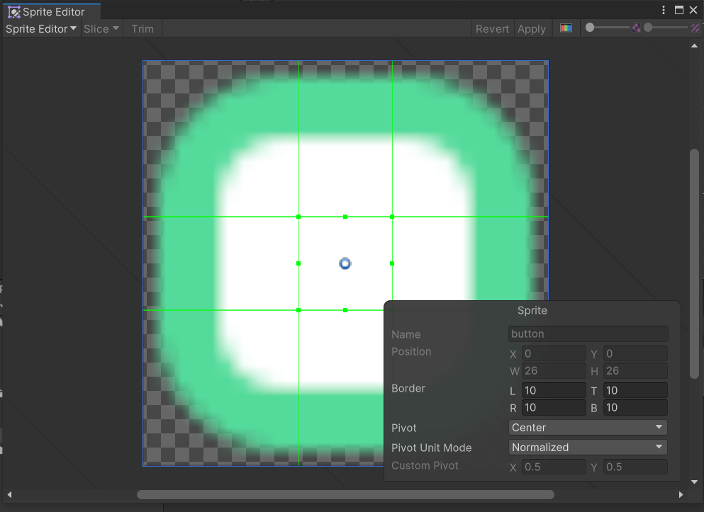

3
1
2
4
5
6
 |  | 확장 가능 영역(2,4,5,6,8) : 아무리 확장해도 왜곡이 발생하지 않는 부분
 |  | 확장 불가능 영역(1,3,7,9) : 확장될 경우 왜곡이 발생하는 부분

7
8
9

(2).모든 이미지에 적용할 수 없다. (단순기호나 도형등에만 적용되고, 일반적인 사진들(기하학적 패턴이 없는 사진)에는 대부분 적용이 불가능 하다.)
(3).슬라이스 미적용 하는 방법 : Border에서 L,R,T,B의 값을 0으로 설정하면 된다.
(4) 9슬라이스를 사용하는 이유 : 기하학적 패턴이 동일한 경우 크기가 다른 이미지를 하나의 이미지로 다 구현할 수있다.

6.텍스트 상하가운데 정렬을 했는데도 가운데에 없는경우 해결법 : 텍스트 내용적을때 빈줄을 찾아서 지운다

7.image type 속성
(1)simple :
(2)sliced :
(3)tiled : 원래 이미지를 반복표시(주의사항 : 너무 많은 값을 입력하면 에러가 뜨기때문에 적당한 값을 넣어라)
(4)filed :

8. image UI와 Raw Image UI
(1) Image : 스프라이트 이미지를 UI 컴포넌트로 사용할때 9슬라이스 적용시 사용 //버튼장식처럼 간단한 형태의 이미지
(2)Raw Image : 텍스쳐 이미지를 UI 컴포넌트로 사용할때 9슬라이스 적용하지 않는 경우(확장해도 상관 없는 이미지 또는 9 슬라이스 적용해도 무의미한 경우) //배너,사진,이미지
(3)하지만 Raw Image를 안쓰고 Image로 하더라도 차이는 없다. 통상관례상 구분해서 쓴다

9. gradient (그라데이션)
(1)구현방법 : https://github.com/WestHillApps/uGUI-Effect-Tool 에서 다운로드받은후 압축을 풀고 사진에 있는 파일 두개를 유니티 asset폴더에 넣는다

(2) add component -> Gradinet Color, Gradinet Alpha 컴퍼넌트가 새로 생긴다.

10. Canvas랑 Scene 겹쳐서 보는 방법
(1) canvas 선택 > render mode를 scene space camera로 선택 > render camera를 main camera로 선택

11. Image 크기 조절 하는 방법
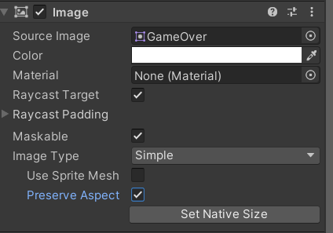

 | // Preserve Aspect 가로 세로 비 유지
 | // Set Native size 원본 이미지 크기로 설정

